Oppskrift
Krydret Couscous med grønnsaker, Kyllingspyd med mild curry paste og rød tomatpestoKrydret Couscous med grønnsaker, Kyllingspyd med mild curry paste og rød tomatpesto
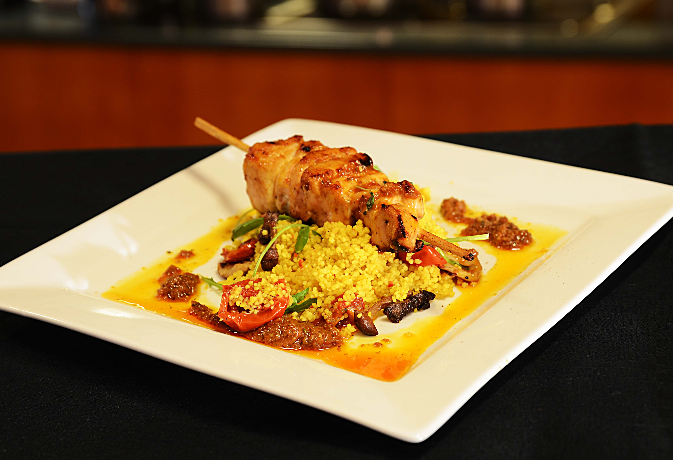

Tilbered Couscous med krydder fra Tipiak: tilsett 1 del vann til en del Couscous med Krydder, dekk den gjerne over så er den ferdig på 5 minutter. Stek samtidig kyllingspyd som er penslet med Patak's Mild Curry Paste i ovn eller i panne, i wokolje. Bland sammen Semitørket tomat, vårløk, grillet paprika og Villsoppblanding i den varme Couscousen. Legges opp på fat og toppes med tomatpesto og dekoreres med koriander. Tomat pesto: Balsamico edikk, Paradiso soltøkede tomater og Heinz ternede tomater, hvitløk og sukker legges sammen med urter (basilikum, oregano og timian) i en Food prosessor. Kjøres på høyeste hastighet - tilsett forsiktig Ybarra olivenolje og la deretter hvile over natten på kjøl.Tilbered Couscous med krydder fra Tipiak: tilsett 1 del vann til en del Couscous med Krydder, dekk den gjerne over så er den ferdig på 5 minutter. Stek samtidig kyllingspyd som er penslet med Patak's Mild Curry Paste i ovn eller i panne, i wokolje. Bland sammen Semitørket tomat, vårløk, grillet paprika og Villsoppblanding i den varme Couscousen. Legges opp på fat og toppes med tomatpesto og dekoreres med koriander. Tomat pesto: Balsamico edikk, Paradiso soltøkede tomater og Heinz ternede tomater, hvitløk og sukker legges sammen med urter (basilikum, oregano og timian) i en Food prosessor. Kjøres på høyeste hastighet - tilsett forsiktig Ybarra olivenolje og la deretter hvile over natten på kjøl.
Number of servingsNumber of servings | 1
EPDEPD | ProductProduct | Per servingPer serving |  | TotalTotal |  | QtyPerPackQtyPerPack | PackSizePackSize | PackUnitPackUnit | PackagingPackaging | ItemsItems
26946102694610 | Couscous med Krydder *(Gluten,Hvete gluten,Selleri,kan inneholde spor av Egg,Melk,Nøtter,Kasjunøtter)Couscous med Krydder *(Gluten,Hvete gluten,Selleri,kan inneholde spor av Egg,Melk,Nøtter,Kasjunøtter) | 0.08 | kgkg | 0 | kgkg | 1 | 4.5 | kgkg | 1x4.5kg1x4.5kg | 0
590836590836 | Olivenolje Olivenolje | 0.01 | ll | 0 | ll | 4 | 5 | ll | 4x5l4x5l | 0
25571222557122 | Paprika Rød Grillet Paprika Rød Grillet | 0.025 | kgkg | 0 | kgkg | 6 | 1 | kgkg | 6x1kg6x1kg | 0
22865732286573 | Semi-dried Cherrytomater Semi-dried Cherrytomater | 0.025 | kgkg | 0 | kgkg | 2 | 1.97 | kgkg | 2x1.97kg2x1.97kg | 0
27257452725745 | Villsoppblanding Villsoppblanding | 0.025 | kgkg | 0 | kgkg | 6 | 1 | kgkg | 6x1kg6x1kg | 0
41996184199618 | Curry Paste Mild *(Sennep,kan inneholde spor av Nøtter,Mandler,Peanøtter)Curry Paste Mild *(Sennep,kan inneholde spor av Nøtter,Mandler,Peanøtter) | 0.02 | kgkg | 0 | kgkg | 2 | 2.3 | kgkg | 2x2.3kg2x2.3kg | 0
 | Kyllingfilet Kyllingfilet | 150 | gg | 0 | gg |  |  |  |  | 0
372862372862 | Balsamicoeddik *(Svoveldioksid eller sulfitter)Balsamicoeddik *(Svoveldioksid eller sulfitter) | 0.02 | ll | 0 | ll | 6 | 2 | ll | 6x2l6x2l | 0
 | Diced Tomatoes 3x3kg Diced Tomatoes 3x3kg | 0.01 | kgkg | 0 | kgkg |  |  |  |  | 0
10026901002690 | Soltørkede Tomater Soltørkede Tomater | 0.01 | kgkg | 0 | kgkg | 3 | 1.85 | kgkg | 3x1.85kg3x1.85kg | 0
590836590836 | Olivenolje Olivenolje | 0.05 | ll | 0 | ll | 4 | 5 | ll | 4x5l4x5l | 0
 | hvitløk hvitløk | 10 | gg | 0 | gg |  |  |  |  | 0
 | oregano,timian, basilikum oregano,timian, basilikum | 3 | gg | 0 | gg |  |  |  |  | 0
 | strøsukker strøsukker | 0.01 | ll | 0 | ll |  |  |  |  | 0

 | * Allergens* Allergens

